Sheet1
Test Case Images | Kịch bản kiểm thử

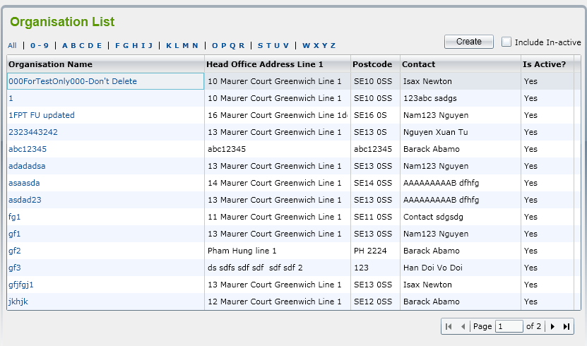 | Kiểm tra chức năng có hiển thị cả tổ chức inactive khi chọn checkbox 'Include In-active" không?
 | Kiểm tra chức năng nút "Create": có chuyển sang màn hình tạo tổ chức không?
 | Kiểm tra lọc tổ chức khi chọn 0-9: có hiển thị các tổ chức bắt đầu với tên từ 0-9 không?
 | Kiểm tra chức năng sắp xếp danh sách
 | Kiểm tra hiển thị giao diện
 | Kiểm tra hiển thị khi click vào một tổ chức trong danh sách:….?
 | Kiểm tra hiển thị thông báo khi click vào tổ chức In-active: có hiển thị “Do you want to make this Organization active?” với 2 button: OK and Cancel không?
 | Kiểm tra chức năng nút "OK": có chuyển trạng thái sang active không?
 | Kiểm tra chức năng nút "cancel": có giữ nguyên trạng thái inactive không?
 | Kiểm tra lọc tổ chức khi chọn ABCDE: có hiển thị các tổ chức bắt đầu với tên từ ABCDE:không?

2
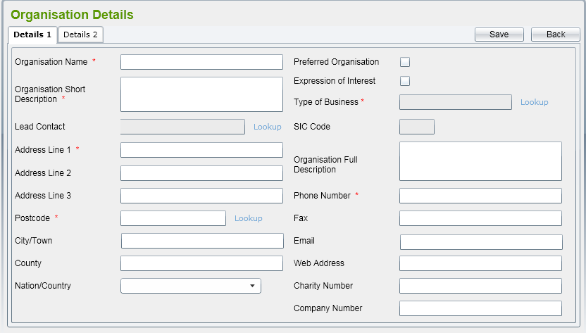 | Kiểm tra trường hợp bỏ trống 1 trường bất kỳ thì có lưu lại được hay không?
 | Kiểm tra trường hợp bỏ trống ô checkbox thì có lưu lại đc hay không
 | Kiểm tra trường hợp khi nhập sai định dạng email thì sẽ hiển thị ra như thế nào?
 | Kiểm tra trường hợp không nhập vào các text bắt buộc có lưu lại được hay không
 | Kiểm tra hiển thị giao diện có đúng với yêu cầu hay không?
 | Kiểm tra trường hợp chọn "type of business" nhưng không hiện "SIC Code"
 | Kiểm tra nếu bỏ trông các ô text bắt buộc nhập thì có lưu lại được hay không?
 | Kiểm tra trường hợp hiển thị postcode khi click vào "lookup"
 | Kiểm tra khi ấn vào button "Back" có trở về được hay không ?

 | kiểm tra trường hợp hiển thị danh sách "type of business" khi click vào lookup
 | Kiểm tra nút "Save" có hoạt động hay không?

3
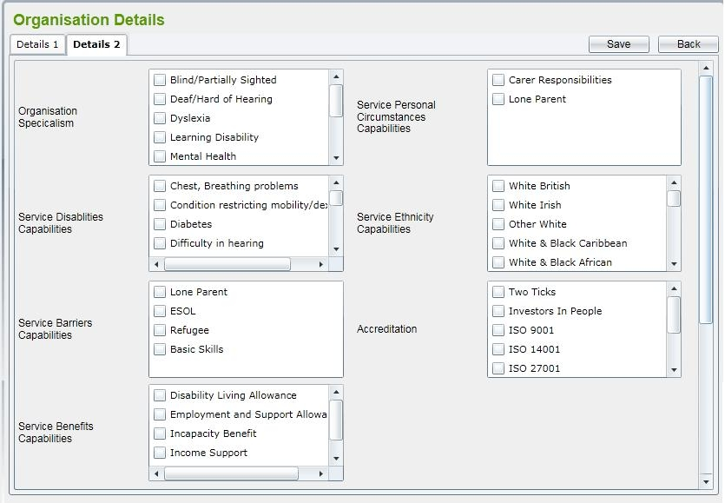 | Kiểm tra trường hợp bỏ trống 1 trường bất kỳ thì có lưu lại được hay không?
 | Kiểm tra trường hợp bỏ trống ô checkbox thì có lưu lại đc hay không
 | Kiểm tra khi ấn vào button "Back" có trở về được hay không ?
 | Kiểm tra nút "Save" có hoạt động hay không?
 | Kiểm tra hiển thị giao diện có đúng với yêu cầu hay không?
 | Kiểm tra trường hợp không chọn trường nào thì có lưu lại được hay không?
 | Kiểm tra trường hợp click nút save khi không chọn trường nào
 | kiểm tra hoạt động của nút save khi chọn đầy đủ thông tin
 | kiểm tra hoạt động của nút back khi chọn đầy đủ thông tin

 | kiểm tra hoạt động của nút back khi không chọn đầy đủ thông tin

4
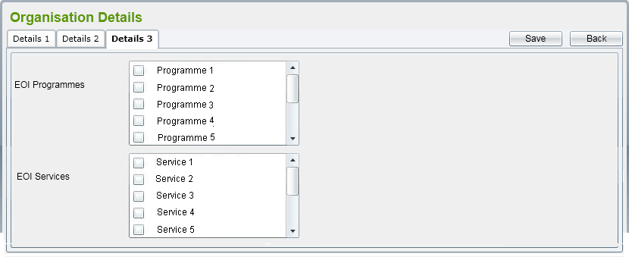 | Kiểm tra giao diện có đúng với yêu cầu hay không
 | Kiểm tra trường hợp bỏ trống ô checkbox thì có lưu lại đc hay không
 | kiểm tra hoạt động của nút back khi chọn đầy đủ thông tin
 | Kiểm tra nút "Save" có hoạt động hay không?
 | kiểm tra hoạt động của nút back khi chọn đầy đủ thông tin
 | Kiểm tra trường hợp không chọn trường nào
 | Kiểm tra trường hợp click nút save khi không chọn trường nào
 | kiểm tra hoạt động của nút save khi chọn đầy đủ thông tin
 | kiểm tra hoạt động của nút back khi chọn đầy đủ thông tin?

 | kiểm tra hoạt động của nút back khi không chọn đầy đủ thông tin

5
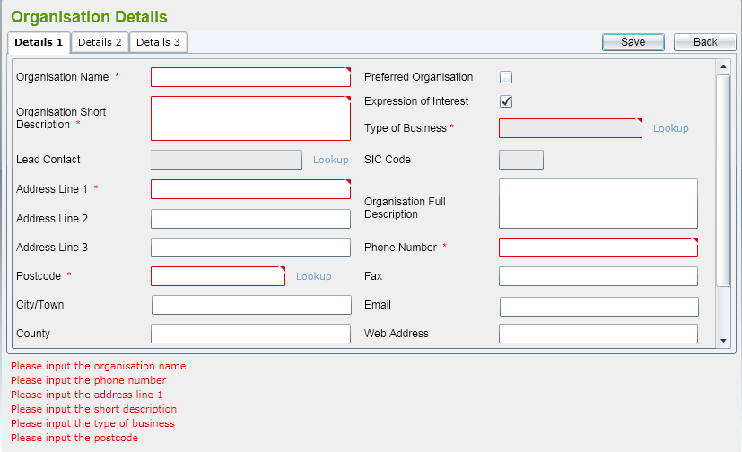 | Kiểm tra giao diện có đúng với yêu cầu hay không?
 | Kiểm tra trường hợp bỏ trông 1 ô bắt buộc nhập thì có lưu lại được hay không?
 | Kiểm tra trường hợp khi nhập sai định dạng email thì có lưu lại được hay không?
 | Kiểm tra nút "Save " có hoạt động hay không?
 | Kiểm tra nút "Back" có hoạt động hay không?
 | Kiểm tra trường hợp nhập trùng tên hệ thống thì có báo lỗi hay không?
 | Kiểm tra trường hợp không hiện danh sách Nation/country
 | Kiểm tra trường hợp hiển thị postcode khi click vào "lookup" có hiển thị ra hay không?
 | Kiểm tra trường hợp xác nhận postcode có trong database hay không khi nhập thủ công

 | kiểm tra trường hợp hiển thị danh sách "type of business" khi click vào lookup
 | kiểm tra hiển thị lỗi khi không nhập đủ các trường
 | Kiểm tra nếu nhập sai thì có in ra thông báo hay không?
6
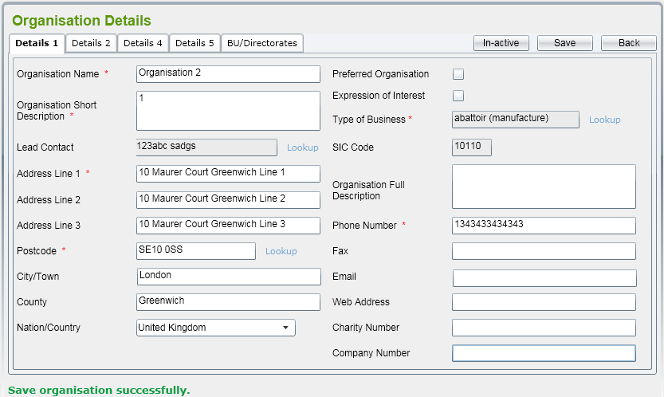 | Kiểm tra giao diện có đúng với yêu cầu hay không?
 | Kiểm tra trường hợp bỏ trông 1 ô bắt buộc nhập thì có lưu lại được hay không?
 | Kiểm tra trường hợp khi nhập sai định dạng email thì có lưu lại được hay không?
 | Kiểm tra trường hợp không nhập vào các text bắt buộc thì có lưu lại được hay không?
 | Kiểm tra nút "Save " có hoạt động hay không?
 | Kiểm tra trường hợp chọn "type of business" nhưng không hiện "SIC Code"
 | Kiểm tra trường hợp không hiện danh sách Nation/country
 | Kiểm tra trường hợp hiển thị postcode khi click vào "lookup"
 | Kiểm tra trường hợp xác nhận postcode có trong database hay không khi nhập thủ công

 | kiểm tra trường hợp hiển thị danh sách "type of business" khi click vào lookup
 | kiểm tra nút "In-active" có hoạt động hay không
 | Kiểm tra nút "Back" có hoạt động hay không?
7
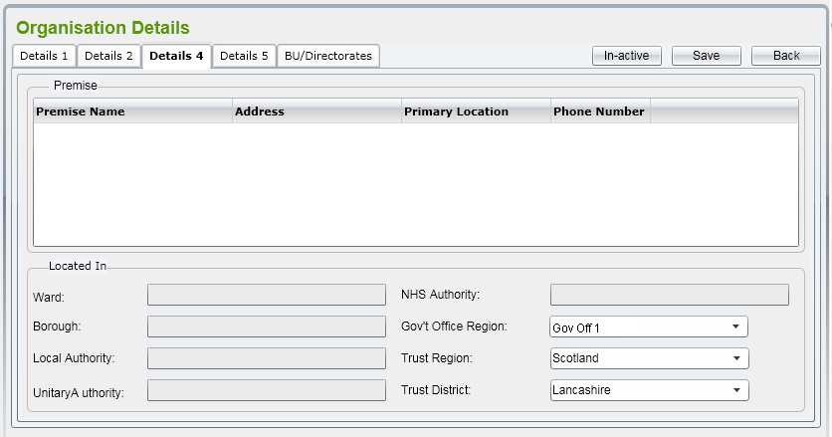 | Kiểm tra trường hợp bỏ trống 1 trường bất kỳ
 | Kiểm tra chức năng nút "save" có hoạt động được hay không?
 | Kiểm tra chức năng nút "in-active" có hoạt động được hay không?
 | Kiểm tra trường hợp không nhập vào các text bắt buộc thì có lưu lại được hay không?
 | Kiểm tra hiển thị giao diện có đúng với yêu cầu hay không?
 | Kiểm tra nút "Back" có hoạt động hay không?
 | Kiểm tra các ô combobox có đúng với yêu cầu hay không?
 | Kiểm tra trường hợp hiển thị postcode khi click vào "lookup"
 | Kiểm tra trường hợp khi không bấm nút "in-active"

 | Kiểm tra trường hợp bấm nút back khi chưa save lại
 | kiểm tra hiển thị thông báo save thành công khi nhập đúng tất cả các thông tin.


8
 | Kiểm tra trường chưa ấn nút "Save" thì có ấn "Back" được hay không?
 | Kiểm tra chức năng nút "save" có hoạt động được hay không?
 | Kiểm tra chức năng nút "in-active" có hoạt động được hay không?
 | Kiểm tra trường hợp không nhập vào các text bắt buộc
 | Kiểm tra hiển thị giao diện có đúng với yêu cầu hay không?
 | Kiểm tra nút "Back" có hoạt động hay không?
 | Kiểm tra khi ấn vào nút creat sẽ hiển thị ra cái gì ?
 | Kiểm tra table có đúng với yêu cầu hay không?
 | Kiểm tra trường hợp khi không bấm nút "in-active"

 | Kiểm tra số lượng thông tin có thể lưu được ở trên table là bao nhiêu dòng?
 | kiểm tra hiển thị thông báo save thành công

9
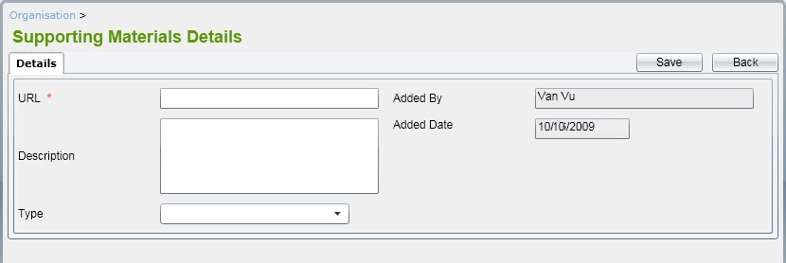 | Kiểm tra trường hợp bỏ trống 1 trường bất kỳ xem có lưu lại được hay không?
 | Kiểm tra chức năng nút "save" có hoạt động được hay không?
 | Kiểm tra ô ngày tháng có đúng định dạng hay không?
 | Kiểm tra trường hợp không nhập vào các text bắt buộc thì có lưu lại được hay không?
 | Kiểm tra hiển thị giao diện có đúng với yêu cầu hay không?
 | Kiểm tra nút "Back" có hoạt động hay không?
 | Kiểm tra các ô combobox có đúng với yêu cầu hay không?
 | Kiểm tra ô Addad by có chứa kí tự đặc biệt hay không?
 | Kiểm tra trường hợp bấm nút back khi chưa save lại

 | kiểm tra hiển thị thông báo save thành công khi nhập đúng tất cả các thông tin.

10
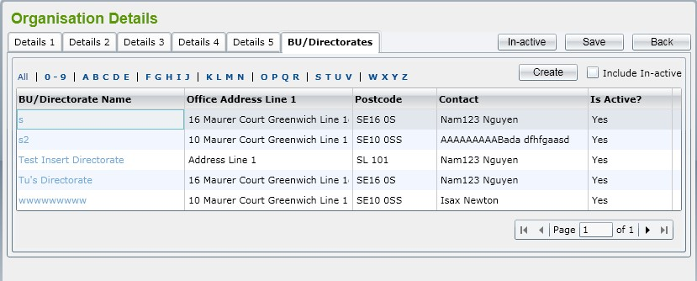 | Kiểm tra chức năng có hiển thị cả tổ chức inactive khi chọn checkbox 'Include In-active" không?
 | Kiểm tra chức năng nút "save" có hoạt động được hay không?
 | Kiểm tra chức năng nút "Create": có chuyển sang màn hình tạo tổ chức không?
 | Kiểm tra lọc tổ chức khi chọn 0-9: có hiển thị các tổ chức bắt đầu với tên từ 0-9 không? Lặp lại đối với các ký tự từ B đến Z
 | Kiểm tra hiển thị giao diện có đúng với yêu cầu hay không?
 | Kiểm tra nút "Back" có hoạt động hay không?
 | Kiểm tra chức năng sắp xếp danh sách
 | Kiểm tra ô Addad by có chứa kí tự đặc biệt hay không?
 | Kiểm tra trường hợp bấm nút back khi chưa save lại

 | kiểm tra hiển thị thông báo save thành công khi nhập đúng tất cả các thông tin.
 | kiểm tra hiển thị thông báo save thành công
 | Kiểm tra hiển thị khi click vào một tổ chức trong danh sách:….?
11
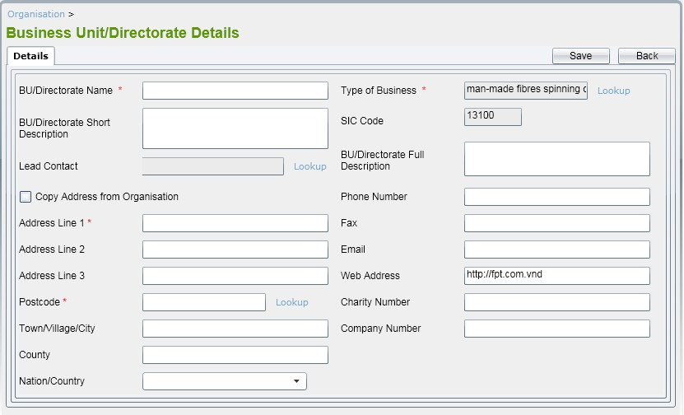 | Kiểm tra trường hợp bỏ trống 1 trường bất kỳ xem có lưu lại được hay không?
 | Kiểm tra chức năng nút "save" có hoạt động được hay không?
 | Kiểm tra ô SIC Code có đúng định dạng hay không?
 | Kiểm tra trường hợp không nhập vào các text bắt buộc thì có lưu lại được hay không?
 | Kiểm tra hiển thị giao diện có đúng với yêu cầu hay không?
 | Kiểm tra nút "Back" có hoạt động hay không?
 | Kiểm tra các ô combobox có đúng với yêu cầu hay không?
 | Kiểm tra ô Addad by có chứa kí tự đặc biệt hay không?
 | Kiểm tra trường hợp bấm nút back khi chưa save lại

 | kiểm tra hiển thị thông báo save thành công khi nhập đúng tất cả các thông tin.
 | kiểm tra hiển thị thông báo save thành công

12
 | Kiểm tra các nút di chuyển có hoạt động được hay không?
 | Kiểm tra chức năng có hiển thị cả tổ chức inactive khi chọn checkbox 'Include In-active" không?
 | Kiểm tra chức năng nút "save" có hoạt động được hay không?
 | Kiểm tra chức năng nút "Create": có chuyển sang màn hình tạo tổ chức không?
 | Kiểm tra lọc tổ chức khi chọn 0-9: có hiển thị các tổ chức bắt đầu với tên từ 0-9 không? Lặp lại đối với các ký tự từ B đến Z
 | Kiểm tra hiển thị giao diện có đúng với yêu cầu hay không?
 | Kiểm tra nút "Back" có hoạt động hay không?
 | Kiểm tra chức năng sắp xếp danh sách
 | Kiểm tra giao diện đã đúng với yêu cầu hay chưa?
 | Kiểm tra trường hợp bấm nút back khi chưa save lại

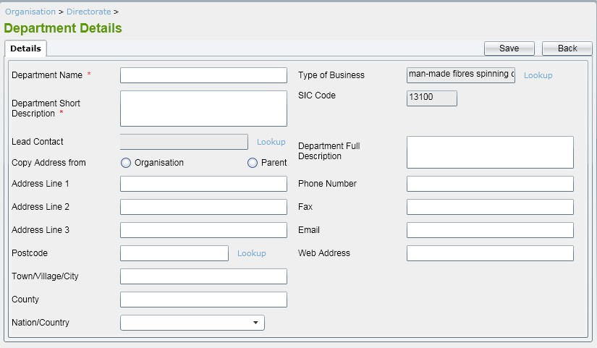
 | Kiểm tra hiển thị khi click vào một tổ chức trong danh sách:….?
 | kiểm tra hiển thị thông báo save thành công
13
 | Kiểm tra trường hợp bỏ trống 1 trường bất kỳ thì có lưu lại được hay không?
 | Kiểm tra khi bỏ trống 1 ô bắt buộc nhập thì có lưu lại được hay không?
 | Kiểm tra chức năng nút "save" có hoạt động được hay không?
 | Kiểm tra ô text "Phone number" có chứa kí tự đăc biệt hay không?
 | Kiểm tra nếu nhập sai định dạng email thì sẽ như thế nào ?
 | Kiểm tra hiển thị giao diện có đúng với yêu cầu hay không?
 | Kiểm tra nút "Back" có hoạt động hay không?
 | Kiểm tra ô combobox có đúng với yêu cầu hay không?
 | Kiểm tra ô SIC code by có chứa kí tự đặc biệt hay không?
 | Kiểm tra trường hợp bấm nút back khi chưa save lại

 | Kiểm tra khi chưa click vào button radio thì có lư lại được hay không?
 | kiểm tra hiển thị thông báo save thành công
14
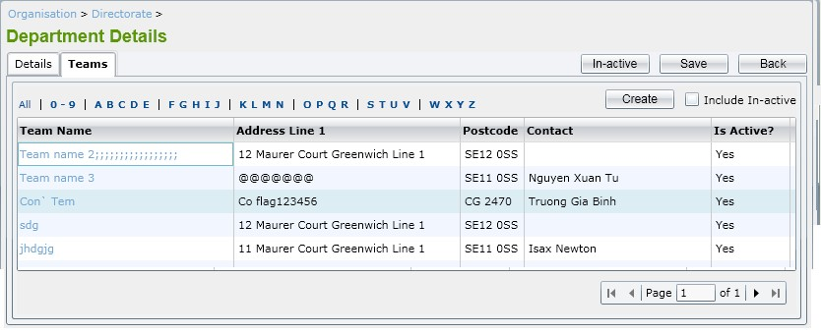 | Kiểm tra các nút di chuyển có hoạt động được hay không?
 | Kiểm tra chức năng có hiển thị cả tổ chức inactive khi chọn checkbox 'Include In-active" không?
 | Kiểm tra chức năng nút "save" có hoạt động được hay không?
 | Kiểm tra chức năng nút "Create": có chuyển sang màn hình tạo tổ chức không?
 | Kiểm tra lọc tổ chức khi chọn 0-9: có hiển thị các tổ chức bắt đầu với tên từ 0-9 không? Lặp lại đối với các ký tự từ B đến Z
 | Kiểm tra hiển thị giao diện có đúng với yêu cầu hay không?
 | Kiểm tra nút "Back" có hoạt động hay không?
 | Kiểm tra chức năng sắp xếp danh sách
 | Kiểm tra giao diện đã đúng với yêu cầu hay chưa?
 | Kiểm tra trường hợp bấm nút back khi chưa save lại

 | Kiểm tra hiển thị khi click vào một tổ chức trong danh sách:….?
 | kiểm tra hiển thị thông báo save thành công
15
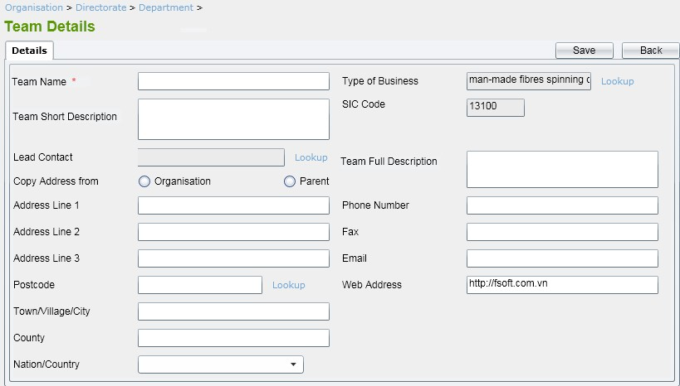 | Kiểm tra trường hợp bỏ trống 1 trường bất kỳ thì có lưu lại được hay không?
 | Kiểm tra khi bỏ trống 1 ô bắt buộc nhập thì có lưu lại được hay không?
 | Kiểm tra chức năng nút "save" có hoạt động được hay không?
 | Kiểm tra ô text "Phone number" có chứa kí tự đăc biệt hay không?
 | Kiểm tra nếu nhập sai định dạng email thì sẽ như thế nào ?
 | Kiểm tra hiển thị giao diện có đúng với yêu cầu hay không?
 | Kiểm tra nút "Back" có hoạt động hay không?
 | Kiểm tra ô combobox có đúng với yêu cầu hay không?
 | Kiểm tra ô SIC code by có chứa kí tự đặc biệt hay không?
 | Kiểm tra trường hợp bấm nút back khi chưa save lại

 | Kiểm tra khi chưa click vào button radio thì có lư lại được hay không?
 | kiểm tra hiển thị thông báo save thành công
16
 | Kiểm tra chức năng có hiển thị cả tổ chức inactive khi chọn checkbox 'Include In-active" không?
 | Kiểm tra chức năng nút "save" có hoạt động được hay không?
 | Kiểm tra chức năng nút "Create": có chuyển sang màn hình tạo tổ chức không?
 | Kiểm tra lọc tổ chức khi chọn 0-9: có hiển thị các tổ chức bắt đầu với tên từ 0-9 không? Lặp lại đối với các ký tự từ B đến Z
 | Kiểm tra hiển thị giao diện có đúng với yêu cầu hay không?
 | Kiểm tra nút "Back" có hoạt động hay không?
 | Kiểm tra chức năng sắp xếp danh sách
 | Kiểm tra nút "Coppy" có hoạt động được hay không?
 | Kiểm tra các nút di chuyển có hoạt động được hay không?

 | kiểm tra hiển thị thông báo save thành công khi nhập đúng tất cả các thông tin.
 | Kiểm tra giao diện đã đúng với yêu cầu hay chưa?
 | Kiểm tra hiển thị khi click vào một tổ chức trong danh sách:….?
17
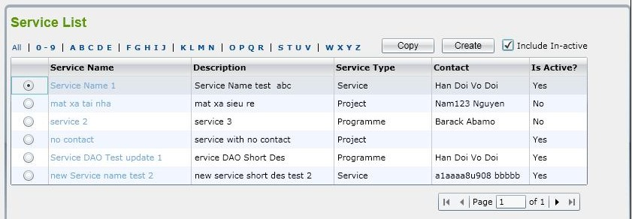 | Kiểm tra chức năng có hiển thị cả tổ chức inactive khi chọn checkbox 'Include In-active" không?
 | Kiểm tra chức năng có hiển thị cả tổ chức inactive khi chọn checkbox 'Include In-active" không?
 | Kiểm tra chức năng nút "save" có hoạt động được hay không?
 | Kiểm tra chức năng nút "Create": có chuyển sang màn hình tạo tổ chức không?
 | Kiểm tra lọc tổ chức khi chọn 0-9: có hiển thị các tổ chức bắt đầu với tên từ 0-9 không? Lặp lại đối với các ký tự từ B đến Z
 | Kiểm tra hiển thị giao diện có đúng với yêu cầu hay không?
 | Kiểm tra khi click vào ô checkbox có hiển thị tất cả dịch vụ đang hoạt động và đang không hoạt động hay không?
 | Kiểm tra chức năng sắp xếp danh sách
 | Kiểm tra giao diện đã đúng với yêu cầu hay chưa?
 | Kiểm tra các nút di chuyển có hoạt động được hay không?

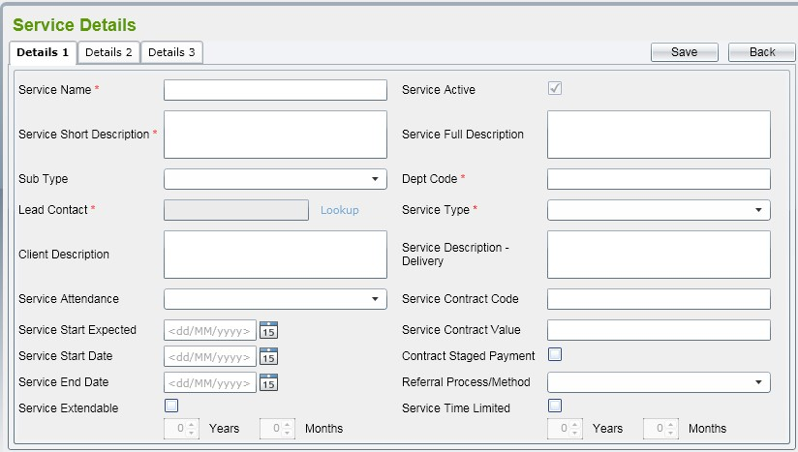
 | Kiểm tra hiển thị khi click vào một tổ chức trong danh sách:….?
 | kiểm tra hiển thị thông báo save thành công
18
 | Kiểm tra trường hợp bỏ trống 1 trường bất kỳ thì có lưu lại được hay không?
 | Kiểm tra khi bỏ trống 1 ô bắt buộc nhập thì có lưu lại được hay không?
 | Kiểm tra chức năng nút "save" có hoạt động được hay không?
 | Kiểm tra cá ô ngày tháng có đúng định dạng hay không?
 | Kiểm tra nếu nhập sai định dạng email thì sẽ như thế nào ?
 | Kiểm tra hiển thị giao diện có đúng với yêu cầu hay không?
 | Kiểm tra nút "Back" có hoạt động hay không?
 | Kiểm tra ô combobox có đúng với yêu cầu hay không?
 | Kiểm tra ô Dept code by có chứa kí tự đặc biệt hay không?
 | Kiểm tra trường hợp bấm nút back khi chưa save lại

 | Kiểm tra khi chưa click vào các ô checkbox thì có lưu lại được hay không?
 | kiểm tra hiển thị thông báo save thành công
19
 | Kiểm tra giao diện đã đúng với yêu cầu hay chưa?
 | Kiểm tra chức năng có hiển thị cả tổ chức inactive khi chọn checkbox 'Include In-active" không?
 | Kiểm tra chức năng nút "save" có hoạt động được hay không?
 | Kiểm tra ô combobox có đúng với yêu cầu hay không?
 | Kiểm tra lọc tổ chức khi chọn 0-9: có hiển thị các tổ chức bắt đầu với tên từ 0-9 không? Lặp lại đối với các ký tự từ B đến Z
 | Kiểm tra các ô checkBox đã đúng với yêu cầu hay chưa?
 | Kiểm tra nút "Back" có hoạt động hay không?
 | Kiểm tra xem có click cùng 1 lúc nhiều ô checkbox được hay không?
 | Kiểm tra cỡ chữ đã đúng với yêu cầu hay chưa?
 | Kiểm tra trường hợp bấm nút back khi chưa save lại

 | Kiểm tra hiển thị khi click vào một tổ chức trong danh sách:….?
 | kiểm tra hiển thị thông báo save thành công
20
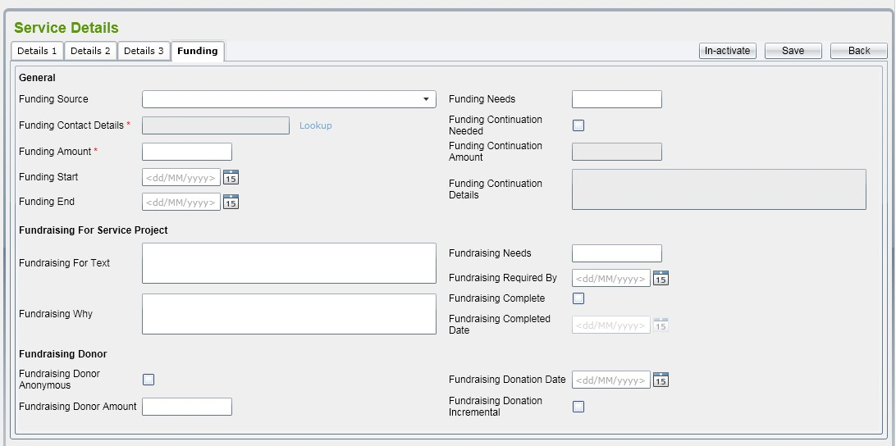 | Kiểm tra trường hợp bỏ trống 1 trường bất kỳ thì có lưu lại được hay không?
 | Kiểm tra khi bỏ trống 1 ô bắt buộc nhập thì có lưu lại được hay không?
 | Kiểm tra chức năng nút "save" có hoạt động được hay không?
 | Kiểm tra cá ô ngày tháng có đúng định dạng hay không?
 | Kiểm tra các ô định dạng tiền tệ có đúng với yêu cầu hay không?
 | Kiểm tra hiển thị giao diện có đúng với yêu cầu hay không?
 | Kiểm tra nút "Back" có hoạt động hay không?
 | Kiểm tra ô combobox có đúng với yêu cầu hay không?
 | Kiểm tra nút "In-activate" có hoạt động hay không?
 | Kiểm tra trường hợp bấm nút back khi chưa save lại

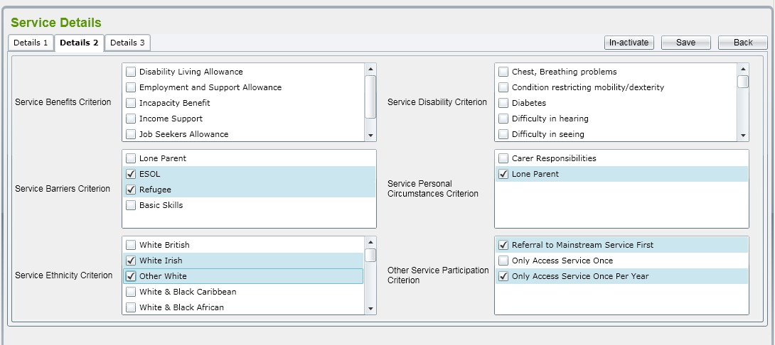
 | Kiểm tra khi chưa click vào các ô checkbox thì có lưu lại được hay không?
 | kiểm tra hiển thị thông báo save thành công
21
 | Kiểm tra giao diện đã đúng với yêu cầu hay chưa?
 | Kiểm tra nút "In-activate" có hoạt động đúng hay không?
 | Kiểm tra chức năng nút "save" có hoạt động được hay không?
 | Kiểm tra ô combobox có đúng với yêu cầu hay không?

 | Kiểm tra các ô checkBox đã đúng với yêu cầu hay chưa?
 | Kiểm tra nút "Back" có hoạt động hay không?
 | Kiểm tra xem có click cùng 1 lúc nhiều ô checkbox được hay không?
 | Kiểm tra cỡ chữ đã đúng với yêu cầu hay chưa?
 | Kiểm tra trường hợp bấm nút back khi chưa save lại

 | Kiểm tra hiển thị khi click vào một tổ chức trong danh sách:….?
 | kiểm tra hiển thị thông báo save thành công
22
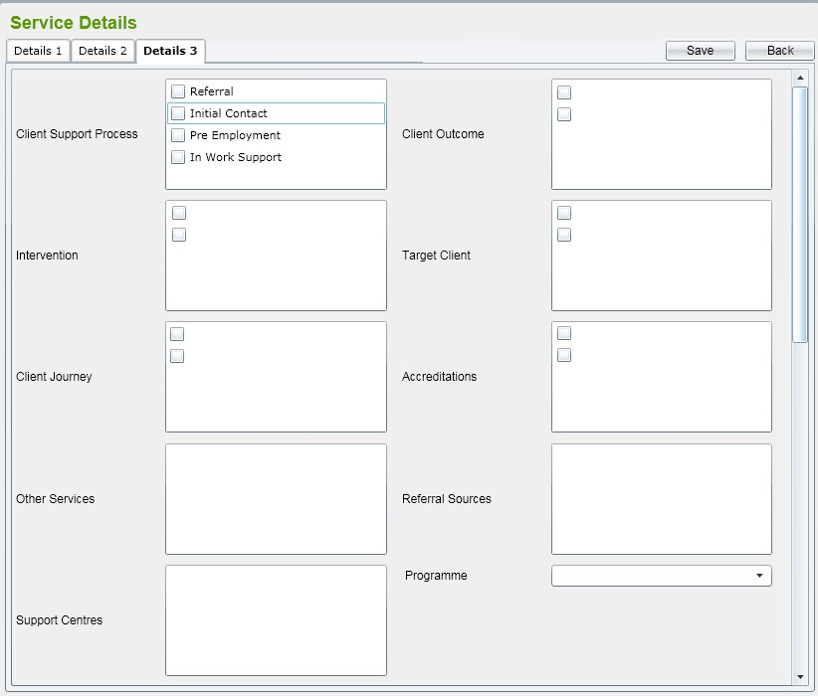 | Kiểm tra giao diện đã đúng với yêu cầu hay chưa?
 | Kiểm tra nút "In-activate" có hoạt động đúng hay không?
 | Kiểm tra chức năng nút "save" có hoạt động được hay không?
 | Kiểm tra ô combobox có đúng với yêu cầu hay không?

 | Kiểm tra các ô checkBox đã đúng với yêu cầu hay chưa?
 | Kiểm tra nút "Back" có hoạt động hay không?
 | Kiểm tra xem có click cùng 1 lúc nhiều ô checkbox được hay không?
 | Kiểm tra cỡ chữ đã đúng với yêu cầu hay chưa?
 | Kiểm tra trường hợp bấm nút back khi chưa save lại

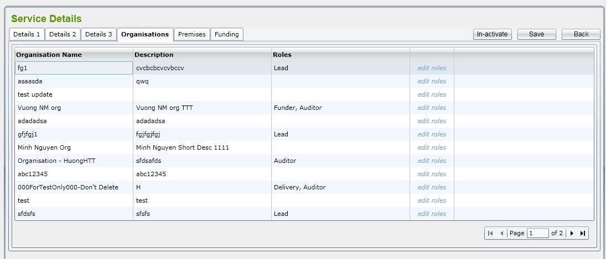
 | Kiểm tra giới hạn kí tự của từng ô text có trong màn hình?
 | kiểm tra hiển thị thông báo save thành công
23
 | Kiểm tra chức năng "In-activate" có hoạt động hay không?
 | Kiểm tra chức năng có hiển thị cả tổ chức inactive khi chọn checkbox 'Include In-active" không?
 | Kiểm tra chức năng nút "save" có hoạt động được hay không?
 | Kiểm tra thứ tự của các ô đã đúng hay chưa?

 | Kiểm tra hiển thị giao diện có đúng với yêu cầu hay không?
 | Kiểm tra khi click vào ô checkbox có hiển thị tất cả dịch vụ đang hoạt động và đang không hoạt động hay không?
 | Kiểm tra chức năng sắp xếp danh sách
 | Kiểm tra giao diện đã đúng với yêu cầu hay chưa?
 | Kiểm tra các nút di chuyển có hoạt động được hay không?

 | Kiểm tra hiển thị khi click vào một tổ chức trong danh sách:….?
 | kiểm tra hiển thị thông báo save thành công
24
 | Kiểm tra chức năng "In-activate" có hoạt động hay không?
 | Kiểm tra khi click vào remove thì có thực hiện xóa được hay không?
 | Kiểm tra chức năng nút "save" có hoạt động được hay không?
 | Kiểm tra thứ tự của các ô đã đúng hay chưa?

 | Kiểm tra hiển thị giao diện có đúng với yêu cầu hay không?
 | Kiểm tra khi click vào ô "Associate new Premise" thì sẽ ra cái gì ?
 | Kiểm tra xem khi chưa ấn nút "Save" thì có thoát ra được hay không?
 | Kiểm tra giao diện đã đúng với yêu cầu hay chưa?
 | Kiểm tra nút "Back" có hoạt động hay không?

 | Kiểm tra hiển thị khi click vào một tổ chức trong danh sách:….?
 | kiểm tra hiển thị thông báo save thành công
25
 | Kiểm tra trường hợp bỏ trống 1 trường bất kỳ thì có lưu lại được hay không?
 | Kiểm tra khi bỏ trống 1 ô bắt buộc nhập thì có lưu lại được hay không?
 | Kiểm tra chức năng nút "save" có hoạt động được hay không?
 | Kiểm tra cá ô ngày tháng có đúng định dạng hay không?
 | Kiểm tra nếu nhập sai định dạng email thì sẽ như thế nào ?
 | Kiểm tra hiển thị giao diện có đúng với yêu cầu hay không?
 | Kiểm tra nút "Back" có hoạt động hay không?
 | Kiểm tra ô combobox có đúng với yêu cầu hay không?
 | Kiểm tra ô Dept code by có chứa kí tự đặc biệt hay không?
 | Kiểm tra trường hợp bấm nút back khi chưa save lại

 | Kiểm tra khi chưa click vào các ô checkbox thì có lưu lại được hay không?
 | kiểm tra hiển thị thông báo save thành công

